Systeem
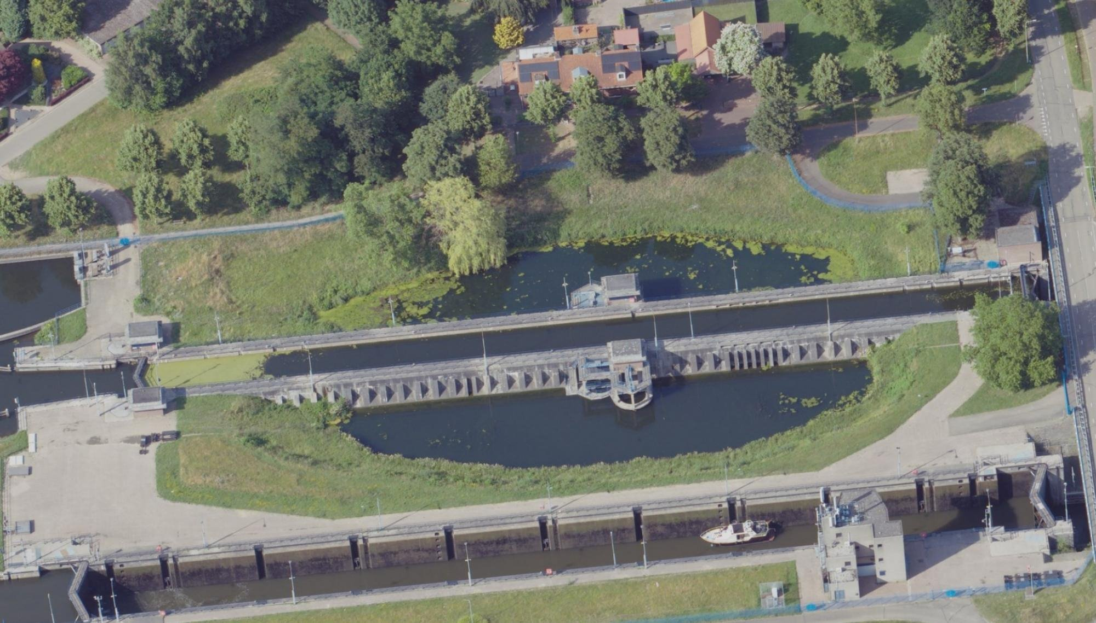
Ligging sluiscomplex Panheel:
Het sluiscomplex Panheel ligt in het kanaal Wessem-Nederweert (KWN), nabij de plaats Panheel. Het KWN is een 17 km lange vaarweg die de Maas verbindt met de Zuid-Willemsvaart en Noordervaart (bij Nederweert). Het hele kanalenstelsel wordt gevoed met Maaswater vanuit de Maas bij St Pieter. In natte periodes wordt het kanaal aanvullend gevoed door lokale afloop, en kan het kanaal water afvoeren naar de Maas. Bij waterschaarste op het kanaal kan het kanaal worden gevoed vanuit de Maas via het gemaal bij Sluizencomplex Panheel. Het kanaal Wessem-Nederweert (KWN) staat in open verbinding met de Zuid-Willemsvaart en staat middels Sluizencomplex Panheel in verbinding met de Maas. De waterstand in het kanaal is hoger dan de waterstand in de Maas. Nabij het kanaal bevinden zich enkele beken die onder het kanaal doorstromen door middel van een sifon. Dit zijn de Tungelroyse Beek en de Uffelse Beek.

Proces/ operatie van complex Panheel :
Op het Sluiscomplex Panheel wordt geschut in de oude en nieuwe sluis.
Bij een overschot aan Maaswater op het KWN wordt geschut met de nieuwe sluis (meer schutverlies) en gespuid via de nieuwe sluis buiten bedientijden (’s nachts).
Bij te weinig aanvoer van Maaswater op het KWN wordt geschut met de oude sluis, wordt schutverlies beperkt door de spaarbekkens te gebruiken en/of zuinig te schutten (wachten tot de schutkolk vol schepen is), en/of wordt Maaswater gepompt naar het kanaal door het gemaal.
De bediening vindt centraal plaats vanuit de bedienpost in Tilburg, maar kan ook vanaf de bedienpost aan de zuidzijde van het complex worden bediend. Hiervandaan worden beide sluizen en het gemaal bediend. Het nivelleren van de oude sluis (zonder spaarbekkens) duurt 7 tot 8 minuten, in de nieuwe sluis ca. 10 minuten.

Functies van sluiscomplex Panheel:
Schutfunctie: een bijdrage leveren aan de mogelijkheid om de scheepvaart binnen een bepaalde normtijd waterpanden te laten passeren. De schutsluizen leveren deze bijdrage door de scheepvaart binnen een bepaalde schuttijd een waterstandsverschil te laten overbruggen.
Peilbeheer. Daarbij kan onderscheid gemaakt worden in de volgende subfuncties: Keren, spuien/ doorlaten water, schutverlies beperken dmv spaarbekkend en water pompen.
Keerfunctie: Het sluizencomplex heeft zelf geen kerende functie. Alleen de lijnelementen (kanaalzijde oevers tot aan de sluis), niet de sluis zelf, zijn onderdeel van de regionale kering.
Spuifunctie: de nieuwe schutsluis wordt buiten de bedientijden ingezet om overtollig water af te voeren van het KWN. |  | SchutSluizencomplex Panheel noord (oude kolk) 58C-001-01​
Schutverlies beperkingfunctie: de spaarbekkens van de oude schutsluis worden in tijden van droogte gebruikt om het niveau op het kanalenstelsel zo min mogelijk te laten dalen. |  | Sluizencomplex Panheel noord in het kanaal Wessem-Nederweert​
Waterpompfunctie: het gemaal ondersteunt het peilbeheer door in droge perioden water aan te voeren naar het kanalenstelsel. |  | Limburg - Maasgouw

De functie schutverlies beperken is in deze analyse alleen kwalitatief beschouwd.
De bediening van Sluiscomplex Panheel zal naar verwachting in 2015 worden ondergebracht in de bediencentrale te Tilburg. Deze ontwikkeling is niet meegenomen in de analyse. | Bron: E60-WKR-KA-1300035 - Rapport integrale RAMS analyse_Sluiscomplex Panheel_v4.0.pdf

Zie document: Beschrijving_sluiscomplex_Panheel_(tabblad_1).docx

Overzicht functies van systeem tot en met complex niveau
Water vasthouden (peilbeheer)
Keren water (waterveiligheid, kanaalzijde oevers tot aan de sluis, niet de sluis zelf)
Spuien water/ Afvoeren van overtollig water (peilbeheer)
Schutverlies beperken dmv spaarbekkens (peilbeheer)
Water pompen (peilbeheer)
Peilbeheer: Schutverlies beperken dmv spaarbekkens
Waterkwaliteit
Ecologie
Cultuurhistorische waarde
Faciliteren scheepvaart
Faciliteren van de bediening
Calamiteiten

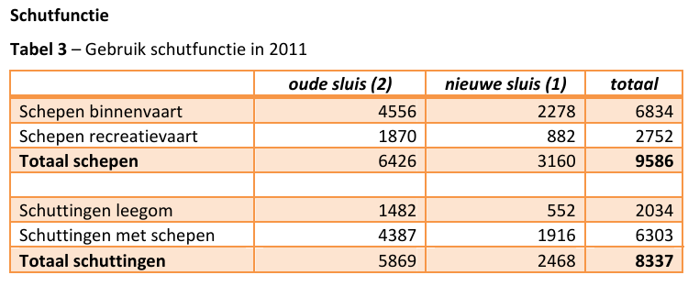

De CEMT-klasse op het kanaal Wessem-Nederweert is klasse II (lengte 96 m, breedte 9,5 m, max. diepgang 2,10 m). De recreatievaartklasse is BM (ontsluiting voor motorboten). De nieuwe sluis is geschikt voor schepen t/m klasse II. Door de oude sluis kunnen alleen schepen tot 7,25 m breed. Uit interviews blijkt dat er eens per 14 dagen een schip passeert, dat te breed is voor de oude sluis.

Sluizencomplex
Het Complex
Het sluizencomplex Panheel heeft met bijna 8 meter het op twee na grootste verval van alle sluizen in Nederland. Het complex omvat een gemaal en twee sluizen: de oude, noordelijke sluis (gebouwd tussen 1925 en 1928, gerenoveerd in 1995) en de nieuwe, zuidelijke sluis ernaast (gebouwd tussen 1986 en 1992).
De oude, noordelijke sluis is voor Nederland uniek in zijn soort. De oude, noordelijke sluis en faciliteert CEMT-klasse II-scheepvaart en schepen tot maximaal 7,25 meter breed. Naast de oude sluis liggen twee spaarbekkens en twee andere bassins zijn in de betonnen sluiswand uitgespaard. Door gebruik van deze spaarbekkens is het mogelijk ongeveer 60% van het water te besparen tijdens het schutproces (figuur 12). Dimensies van de oude sluis zijn 150 meter lang, 7,5 meter breed en 11,5m meter diep. De drempel diepte van de benedenkant (buiten) is -2,90 meter. De drempel diepte van de bovenkant (binnen) is -3,15 meter.
De nieuwe, zuidelijke sluis, waaraan van 1986 tot 1992 is gebouwd, is aanzienlijk breder dan de oude (150 meter lang, 12,6 meter breed en 11,5 meter diep), waardoor deze geschikt is tot CEMT klasse IV schepen (figuur 6). De drempel diepte van de benedenkant (buiten) is -4,20 meter. De drempel diepte van de bovenkant (binnen) is -3,95 meter.
Naast het sluiscomplex is een pompgemaal gerealiseerd. Twee elektrische pompen met een vermogen van 440 kW elk, zorgen er eventueel voor dat het bij het schutten verloren gegane water wordt teruggepompt.
De bediening van de twee sluizen en het gemaal vindt centraal plaats maar kan ook vanuit een bediengebouw dat zich aan de zuidzijde van de nieuwe sluis bevindt.
Het gemaal bestaat uit de volgende onderdelen: 1. Instroomgedeelte en gemaal; 2. Gesloten koker; 3. Uitstroomgedeelte (let wel: Noord is naar onder): (figuur 8)

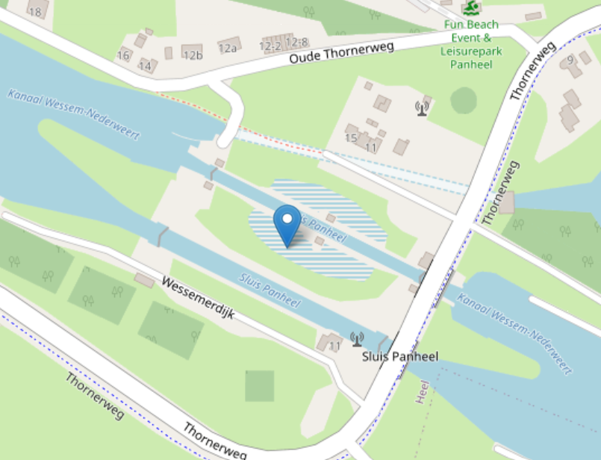
 |  | Bron: RWSZN-2022-022938_Oudesluis_functioneren_spaarbekkens_incl_hoogtes.pdf

3

1

Bron: E60-WKR-KA-1300035 - Rapport integrale RAMS analyse_Sluiscomplex Panheel_v4.0.pdf

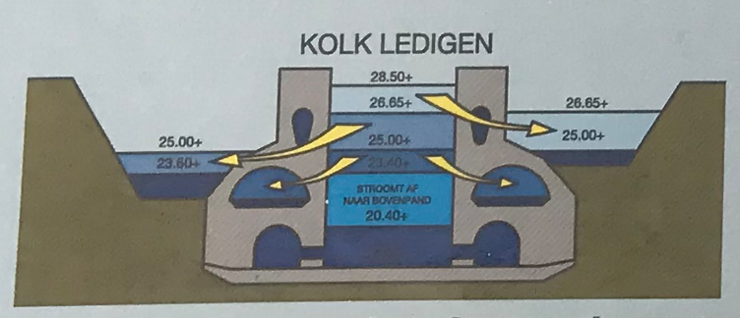
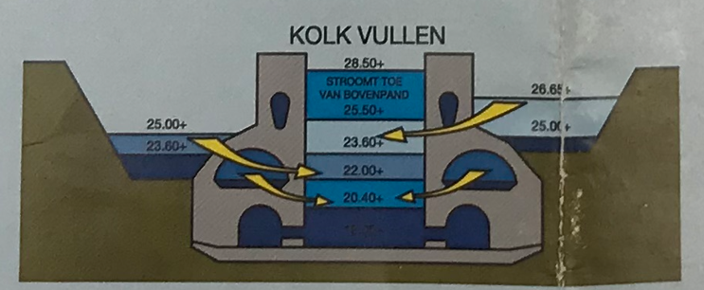
Hydraulische randvoorwaarden - waterbeheer:

Kanaal Wessem Nederweert (ten westen / noordwesten van het complex)
Streefpeil /SP 28.65 m +NAP
Minimaal Waterpeil /MIP1 28.52 m + NAP
Minimaal Waterpeil /MIP2 28.40 m +NAP
Maximaal Waterpeil /MAP1 28.70 m +NAP
Maximaal Waterpeil /MAP2 28.72 m +NAP
Waterstanden bij vullen en ledigen kolk met gebruik van spaarkomen;

Stuwpand Linne (ten oosten / zuidoosten van het complex)
Streefpeil /SP 20.85 m +NAP
Maatgevende Laagwaterstand /LMW 20.70 m +NAP

Bron: Bijlage V streefpeilen

Sluis objecten en componenten
Links zijn de primaire componenten die zijn meegenomen in de verdere analyse (vastegesteld in overleg met Kees Korstens), rechts de lijst afkomstig van de DISK rapportages
Oude (noord) sluis
Beton constructies: fundering, sluishoofd & sluiskolk | (102) Aandrijving en bewegingswerk (elektromechanisch), , puntdeur
Spaarbekkens, riolen & nivelleermiddel | (102) Aandrijving en bewegingswerk (elektromechanisch), , rioolschuif
Sluisdeuren | (117) Bodembescherming, stortsteen, , post,
Remmings en geleidewerken | (133) Fundering,
Aanvaarbeveiliging | (737) Gebouwinstallatie, , ,
Bodem- en oeverbescherming, talud | (144) Hemelwaterafvoer (HWA), kunststof, , stuk
Aandrijving en bewegingswerken | (146) Hijs- en hefinstallatie, ,
Voorhavens | (148) Hoofddraaipunt, staal, , m2
 | (157) Kerende constructie, staal, , post, grond
 | (414) Leuningconstructie, staal, ,
 | (719) Nivelleermiddel, beton, , ,
 | (178) Onderhoudsvoorziening,
 | (181) Opstal, , m2,
 | (190) Remming- en geleidewerk, hout, , m,
 | (195) Scheepverkeersbeseining, ,
 | (196) Schuifconstructie, rubber-staal, , ,
 | (413) Slijtlaag,
 | (198) Sluisdeur (hef, punt, rol), staal, , m2,
 | (199) Sluishoofd, beton, ,
 | (200) Sluiskolk, beton, ,
 | (272) Talud, , bekleed
Nieuwe (zuid) sluis:
Beton constructies: fundering, sluishoofd & sluiskolk | (217) Vangconstructie, ,
Sluisdeuren | (101) Aandrijving en bewegingswerk (elektrohydraulisch), , rioolschuif
Remmings en geleidewerken | (101) Aandrijving en bewegingswerk (elektrohydraulisch), , deur schuif
Aanvaarbeveiliging | (101) Aandrijving en bewegingswerk (elektrohydraulisch), , vangconstructie
Bodem- en oeverbescherming, talud | (102) Aandrijving en bewegingswerk (elektromechanisch), , puntdeur
Aandrijving en bewegingswerken | (117) Bodembescherming,
Voorhavens | (133) Fundering, , staal
 | (737) Gebouwinstallatie, , ,
 | (157) Kerende constructie, staal, , post, grond
 | (414) Leuningconstructie, staal, ,
 | (178) Onderhoudsvoorziening, ,
 | (196) Schuifconstructie, rubber-staal, , ,
 | (198) Sluisdeur (hef, punt, rol), staal, , m2,
 | (199) Sluishoofd, beton, ,
 | (200) Sluiskolk, beton, ,
Gemaal:
Opstal (gemaal) + Pompkelder (beton) | (217) Vangconstructie,
Doorlaatkoker (gemaal) | (101) Aandrijving en bewegingswerk (elektrohydraulisch), , krooshekreiniging
 | (102) Aandrijving en bewegingswerk (elektromechanisch), ,
 | (102) Aandrijving en bewegingswerk (elektromechanisch), staal, , m2, krooshekreiniging
 | (102) Aandrijving en bewegingswerk (elektromechanisch), , rioolschuif
 | (117) Bodembescherming, stortsteen, , post,
 | (123) Compressorinstallatie, , GEMAAL
 | (126) Doorlaatkoker constructie, ,
 | (133) Fundering,
 | (737) Gebouwinstallatie, , ,
 | (144) Hemelwaterafvoer (HWA),
 | (146) Hijs- en hefinstallatie, ,
 | (157) Kerende constructie, staal, , post, grond
 | (414) Leuningconstructie, staal, ,
 | (178) Onderhoudsvoorziening,
 | (181) Opstal, beton, , ,
 | (186) Pompinstallatie, ,
 | (187) Pompkelder, beton, , m2,
 | (190) Remming- en geleidewerk, staal, , m
Terrein / objectoverstijgende voorzieningen:
Bediening en besturing | (382) Roosterreinigingsinstallatie, , INSTROOM
Kerende constructies (specifiek voorhavens Maaszijde) | (105) Aarding- en bliksembeveiligingsinstallatie,
Energievoorziening | (306) Afscheiding, staal, , m2
 | (111) Bebording en bewegwijzering (statisch),
 | (112) Bedienings- en besturingsinstallatie,
 | (120) Brandmeld- en ontruimingsinstallatie (BMI),
 | (122) Closed Circuit TeleVision installatie (CCTV),
 | (208) Erf,
 | (144) Hemelwaterafvoer (HWA), kunststof, , stuk
 | (250) Inbraakbeveiligingsinstallatie,
 | (154) Informatie en Volgsysteem Scheepvaart 1990 (IVS90),
 | (153) Intercominstallatie,
 | (156) Kabeldraagconstructie,
 | (162) Laagspanningsinstallatie,
 | (414) Leuningconstructie, staal,
 | (168) Marifooninstallatie,
 | (171) Noodstroominstallatie (roterend),
 | (172) Noodstroominstallatie (statisch),
 | (173) Objectverlichting,
 | (174) Oeverbescherming,
 | (175) Omroepinstallatie,
 | (181) Opstal, metselwerk, , , bediening
 | (362) Reddingsmiddel,
 | (195) Scheepverkeersbeseining,
 | (272) Talud, , bekleed
 | (222) Verharding wegtype 4 (licht belast), dab,
Overige aspecten:
Operatie en B&O
Riolen (spui / omloop)
Buiten beschouwing gelaten:
Brug over het benedenhoofd sluis Paneel noord in de Thornerweg
 | (232) Vluchtweginstallatie,
 | (133) Fundering,
 | (136) Geleideconstructie, staal, , m, (middel)stijf
 | (144) Hemelwaterafvoer (HWA), staal, , stuk,
 | (147) Hoofddraagconstructie, beton, , m2,
 | (414) Leuningconstructie, staal,
 | (180) Oplegconstructie, rubber, , stuk,
 | (193) Schampkantconstructie, beton, , m,
 | (202) Steunpunt, beton, , stuk,
 | (221) Verharding wegtype 3 (gemiddeld belaste weg), dab,
 | (225) Verharding wegtype 7 (fietspaden), dab,
 | (233) Voegovergang, staal, , m,
Brug over het benedenhoofd sluis Panheel zuid in de Thornerweg
 | (238) Wegmarkering,
 | (133) Fundering,
 | (136) Geleideconstructie, staal, , m, (middel)stijf
 | (144) Hemelwaterafvoer (HWA), staal, , stuk,
 | (147) Hoofddraagconstructie, beton, , m2,
 | (414) Leuningconstructie, staal, ,
 | (180) Oplegconstructie, rubber, , stuk,
 | (193) Schampkantconstructie, beton, , m,
 | (195) Scheepverkeersbeseining,
 | (202) Steunpunt, beton, , stuk,
 | (221) Verharding wegtype 3 (gemiddeld belaste weg), dab,
 | (225) Verharding wegtype 7 (fietspaden),
 | (233) Voegovergang, staal, , m,
 | (238) Wegmarkering,
Terrein rondom sluis Panheel
 | Niet uitgewerkt in DISK-rapportages

Kennisagenda onderzoekslijnen
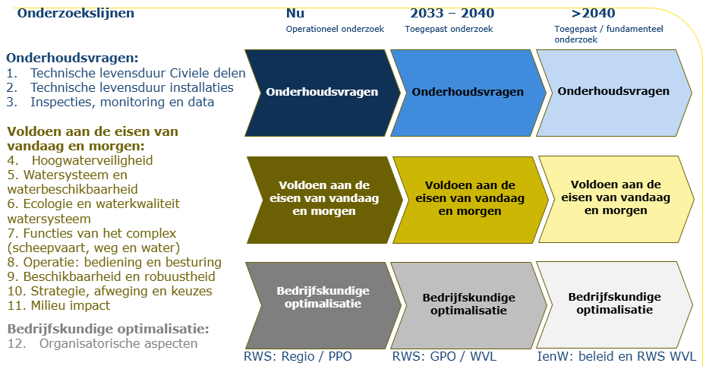
Onderwerp hoofdnummer | Onderwerp detailnummer |  | Onderzoekslijn | Overlap met andere vraag | Dit tabblad is een tussenstap, waarbij de vragen geclusterd zijn per onderzoekslijn | Onderwerp onderzoekslijn
 |  |  |  |  | Overkoepelende onderzoeksvraag
1 | 1.00 |  | Technische levensduur - civiele delen |  | Hoe ontwikkelen schade, vermoeiing en degradatie zich in de civiele constructies en de bewegende delen van het sluizencomplex en wat betekent dit voor de constructieve veiligheid en resterende levensduur?
2 | 2.00 |  | Technische levensduur - installaties |  | Hoe ontwikkelen slijtage, veroudering en storingen zich in de machines en installaties van het sluizencomplex en wat betekent dit voor de betrouwbaarheid, veiligheid en resterende levensduur?
3 | 3.00 |  | Inspecties, monitoring en data |  | Hoe kunnen inspecties, monitoring en data de kwaliteit en betrouwbaarheid van technische beoordelingen vergroten?
4 | 4.00 |  | Hoogwaterveiligheid |  | In hoeverre vervult het sluizencomplex nu en in de toekomst zijn functie als onderdeel van het systeem van primaire waterkeringen, en welke eisen stelt dit aan constructies, installaties en beheer?
5 | 5.00 |  | Watersysteem en waterbeschikbaarheid |  | Welke ontwikkelingen in het huidige en toekomstige watersysteem zijn bepalend voor het functioneren van sluis Panheel en welke eisen stellen deze aan het sluizencomplex?
6 | 6.00 |  | Ecologie en waterkwaliteit watersysteem |  | Hoe kan het sluizencomplex bijdragen aan het voldoen aan waterkwaliteits- en ecologische eisen voor het watersysteem, nu en in de toekomst?
7 | 7.00 |  | Functies van het complex in het netwerk (scheepvaart, weg en water) |  | Welke functies vervult sluizencomplex Panheel binnen het vaarweg- en watersysteem, nu en in de toekomst en welke eisen stelt dit aan het sluizencomplex?
8 | 8.00 |  | Operatie: bediening en besturing |  | Hoe kan het sluizencomplex onder reguliere en uitzonderlijke omstandigheden veilig, efficiënt en robuust worden bediend voor de functies die het vervult?
9 | 9.00 |  | Beschikbaarheid en robuustheid |  | Hoe kunnen beschikbaarheid en robuustheid van het sluizencomplex worden geborgd?
10 | 10.00 |  | Stategie, afweging en keuzes |  | Hoe kunnen integrale afwegingen worden gemaakt tussen prestaties, kosten en risico's? En welke ontwikkelingen zijn daarbij van belang?
11 | 11.00 |  | Milieu-impact |  | Hoe kunnen we de milieu-impact van schutsluizen gedurende de gehele levenscyclus verminderen, door slimmer om te gaan met materialen, energieverbruik en CO₂-uitstoot?
12 | 12.00 |  | Organisatorische aspecten |  | Hoe organiseren we governance, samenwerking en kennisborging zodat beheer, onderhoud en vernieuwing van het sluizencomplex toekomstbestendig en beheersbaar blijven?

1 |  |  | Technische levensduur - civiele delen |  | Hoe ontwikkelen schade, vermoeiing en degradatie zich in de civiele constructies en de bewegende delen van het sluizencomplex en wat betekent dit voor de constructieve veiligheid en resterende levensduur?
1 | a | C1 |  | C22, C16 | Hoe bepaal je de kwaliteit en variabiliteit van het historische (ongewapende) beton van de oude sluis? | Technische levensduur - civiele delen
1 | b | C3 |  |  | Welke lessen uit vergelijkbare sluizen uit dezelfde bouwperiode, met een vergelijkbare typologie, ondergrond en constructiemethode, kunnen worden benut om onzekerheden in de bodemgesteldheid en de eigenschappen van de betonconstructies van sluis Panheel te verkleinen en de beoordeling van constructieve veiligheid en instandhouding te ondersteunen? | Technische levensduur - civiele delen
1 | c | C4 |  | ET1, C11 | In hoeverre is de Richtlijn Beoordelen Kunstwerken (RBK), inclusief de aanpak Constructieve Veiligheid Sluizen, geschikt voor het beoordelen van de constructieve veiligheid van de betonconstructies van sluis Panheel, en welke gegevens zijn nodig om deze beoordeling betrouwbaar uit te voeren? | Technische levensduur - civiele delen
1 | d | ET1 |  | C4, C16 | Wat is de actuele constructieve veiligheid van de betonconstructies van de oude sluis Panheel, gegeven dat de ontwerplevensduur is bereikt, en welke onzekerheden beïnvloeden deze beoordeling? | Technische levensduur - civiele delen
1 | e | C22 |  | C1, C16 | Kan met behulp van de bewezen historische sterkte of een proefbelasting de resterende levensduur van de betonconstructie van de oude sluis worden bepaald? | Technische levensduur - civiele delen
1 | f | ET6 |  |  | In hoeverre is verlenging van de levensduur van het sluizencomplex (oude sluis) mogelijk en welke factoren zijn daarbij bepalend? | Technische levensduur - civiele delen
1 | g | ET2 |  | C16 | Wat is de actuele constructieve veiligheid van de betonconstructies van de nieuwe sluis Panheel, gegeven dat de ontwerplevensduur nog niet is bereikt, en welke onzekerheden beïnvloeden deze beoordeling? | Technische levensduur - civiele delen
1 | h | ET3 |  |  | Welke functionele eisen worden aan sluizencomplex Panheel gesteld en in hoeverre moeten constructieve componenten van de oude sluis hierop worden aangepast volgens den huidige normen? | Technische levensduur - civiele delen
1 | i | C11 |  | C4 | Hoe moet bij renovatie of vervanging van constructieve onderdelen van sluis Panheel worden omgegaan met de eisen uit de Richtlijn Ontwerp Kunstwerken (ROK) wanneer het bestaande complex niet aan deze eisen voldoet? En welk afwegingskader kan worden gebruikt om een passend veiligheidsniveau vast te stellen? | Technische levensduur - civiele delen
1 | j | A5 |  |  | Wat is de invloed van mogelijke strengere winters op ijsbelasting van sluizen, en in hoeverre moet dit worden meegenomen in beoordeling, ontwerp of beheermaatregelen? | Technische levensduur - civiele delen
1 | k | C5 |  |  | Hoe ontwikkelt vermoeiingsschade in stalen sluisdeuren zich over de tijd en wat betekent dit voor de resterende sterkte en levensduur? | Technische levensduur - civiele delen
1 | l | C6 |  |  | In hoeverre is een beheerstrategie op basis van inspectie en reparatie voldoende om vermoeiingsschade tijdig te signaleren en falen te voorkomen? | Technische levensduur - civiele delen
1 | m | A6 |  |  | Welke eisen stellen de Machinerichtlijn en andere veiligheidskaders aan de besturing van spuien en gemalen, en wat betekent dit voor het ontwerp en beheer? | Technische levensduur - civiele delen
1 | n | A7 |  |  | Welke duurzame alternatieven voor smeermiddelen en hydraulische systemen zijn toepasbaar en wat zijn de effecten op functioneren en betrouwbaarheid van het object? | Technische levensduur - civiele delen
1 | o | A9 |  |  | Hoe kan een balans worden gevonden tussen standaardisatie en object-specifieke keuzes in bediening en besturing van sluizen? | Technische levensduur - civiele delen

2 |  |  | Technische levensduur - installaties |  | Hoe ontwikkelen slijtage, veroudering en storingen zich in de machines en installaties van het sluizencomplex en wat betekent dit voor de betrouwbaarheid, veiligheid en resterende levensduur?
2 | a | C7 |  |  | Wat is de resterende levensduur en betrouwbaarheid van de pompen, en in hoeverre zijn zij bestand tegen een hogere gebruiksintensiteit als gevolg van toenemend watergebruik en langere droge periodes? | Technische levensduur - installaties
2 | b | C9 |  |  | Wat is de actuele staat van de leidingen (kokers) van het gemaal? | Technische levensduur - installaties

3 |  |  | Inspecties, monitoring en data |  | Hoe kunnen inspecties, monitoring en data de kwaliteit en betrouwbaarheid van technische beoordelingen vergroten?
3 | a | C2 |  |  | Hoe kan de huidige staat van moeilijk inspecteerbare onderdelen, zoals onderloopsheidschermen, met voldoende betrouwbaarheid worden vastgesteld ondanks het ontbreken van directe inspectie- en meetgegevens? | Inspecties, monitoring en data
3 | b | C10 |  |  | Welke inspectie-, meet- en monitoringstechnieken zijn geschikt om de conditie van moeilijk toegankelijke onderdelen van het gemaal periodiek te beoordelen? | Inspecties, monitoring en data
3 | c | C16 |  | C1, C22, ET1, ET2 | Welke inspectie-, monitoring- en datagedreven technieken (waaronder AI) zijn geschikt om de conditie van betonconstructies betrouwbaar vast te stellen en onzekerheden in de beoordeling van constructieve veiligheid en levensduur te verkleinen? | Inspecties, monitoring en data
3 | d | C14 |  |  | Hoe kan de beschikbaarheid en kwaliteit van ontwerp-, beheer- en inspectiedata worden verbeterd om uitvoering en onderhoud efficiënter en beter voorspelbaar te maken? | Inspecties, monitoring en data
3 | e | C17 |  |  | Hoe kunnen reparatietechnieken en boorkernonderzoek worden geoptimaliseerd om het beheer en onderhoud van betonconstructies efficiënter uit te voeren? | Inspecties, monitoring en data
3 | f | C23 |  | A16 | Hoe kunnen inzichten uit inspecties worden vertaald naar andere sluizen en sluizenfamilies? | Inspecties, monitoring en data
3 | g | A16 |  | C23 | Hoe kun je zorgen dat kennis uit onderzoeken voor één sluis ook gebruikt wordt bij andere sluizen? | Inspecties, monitoring en data

4 |  |  | Hoogwaterveiligheid |  | In hoeverre vervult het sluizencomplex nu en in de toekomst zijn functie als onderdeel van het systeem van primaire waterkeringen, en welke eisen stelt dit aan constructies, installaties en beheer?

5 |  |  | Watersysteem en waterbeschikbaarheid |  | Welke ontwikkelingen in het huidige en toekomstige watersysteem zijn bepalend voor het functioneren van sluis Panheel en welke eisen stellen deze aan het sluizencomplex?
5 | a | EF7 |  |  | Wat wordt de toekomstige waterbalans van het watersysteem waarvan Panheel onderdeel uitmaakt (inclusief het traject Maastricht-Linne en de samenwerking met België) gedurende verschillende seizoenen en onder omstandigheden van droogte en wateroverlast? | Watersysteem en waterbeschikbaarheid
5 | b | C21 |  |  | Welke invloed hebben veranderingen in waterverdeling en wateraanvoerafspraken met België op de toekomstige waterbalans en de hydraulische belasting van sluis Panheel? | Watersysteem en waterbeschikbaarheid
5 | c | EF8 |  |  | Welke eisen worden gesteld aan de verschillende functies (water bergen en water afvoeren) en componenten (lekverlies, schutverlies, spaarbekkens) van sluis Panheel? | Watersysteem en waterbeschikbaarheid
5 | d | A1 |  |  | Hoe kunnen klimaatscenario’s worden vertaald naar toekomstige hydraulische randvoorwaarden voor het functioneren en de beoordeling van het sluizencomplex? | Watersysteem en waterbeschikbaarheid
5 | e | A2 |  |  | Hoe werken de toekomstige hydraulische randvoorwaarden door in de lokale omstandigheden van het sluizencomplex, zoals waterstanden, afvoeren, zoutindringing en operationele belastingen? | Watersysteem en waterbeschikbaarheid

6 |  |  | Ecologie en waterkwaliteit watersysteem |  | Hoe kan het sluizencomplex bijdragen aan het voldoen aan waterkwaliteits- en ecologische eisen voor het watersysteem, nu en in de toekomst?
 | a | EF23 |  |  | Welke eisen stelt de KRW en natuurwetgeving aan het functioneren van een gemaal met betrekking tot visvriendelijkheid en vispasseerbaarheid? | Ecologie en waterkwaliteit watersysteem
 | b | EF13 |  |  | Wat zijn de toekomstige eisen aan sluizencomplex en kanaal voor waterkwaliteit, ecologie en natuuropgaven (zoals vissterfte bij gemalen, blauwalgen, Natura 2000-stikstofeisen i.r.t. scheepvaart en passeerbaarheid, zoals natuurvriendelijke oevers)? | Ecologie en waterkwaliteit watersysteem
 | c | EF24 |  |  | Welke maatregelen zijn mogelijk om het gemaal visvriendelijker (voorkomen vermaling) te maken en wat is het effect daarvan op functioneren en prestaties? | Ecologie en waterkwaliteit watersysteem

7 |  |  | Functies van het complex in het netwerk (scheepvaart, weg en water) |  | Welke functies vervult sluizencomplex Panheel binnen het vaarweg- en watersysteem, nu en in de toekomst en welke eisen stelt dit aan het sluizencomplex?
 | a | EF26 |  | EF17, EF15 | Wat is de functie van sluis Panheel in de scheepvaart corridors vanuit de netwerkbenadering? | Functies van het complex in het netwerk (scheepvaart, weg en water)
 | b | EF16 |  |  | Voldoet sluizencomplex Panheel aan richtlijn vaarwegen? | Functies van het complex in het netwerk (scheepvaart, weg en water)
 | c | EF17 |  | EF2, EF26 | Wat is de verwachte ontwikkeling van de binnenvaart en gebruik van Sluizencomplex Panheel (incl. voorhavens) en welke voorzieningen zijn hiervoor nodig? | Functies van het complex in het netwerk (scheepvaart, weg en water)
 | d | EF27 |  | EF17, EF15 | Wat is de invloed van de ontwikkelingen in de scheepvaart op de staat van de componenten en wat je van de componenten vraagt? | Functies van het complex in het netwerk (scheepvaart, weg en water)
 | e | C20 |  |  | In hoeverre kan het kanaal in de toekomst een rol spelen als route voor defensie? Wat betekent dit voor het functioneren van de scheepvaartroute? Wat betekent dit voor het functioneren en de eisen aan sluis Panheel? | Functies van het complex in het netwerk (scheepvaart, weg en water)
 | f | EF18 |  |  | Wat zijn de richtllijnen rondom walstroom (stroomvoorziening (electrische) schepen) bij sluizen? Wat zijn de kaders voor walstroom bij de rijksaanlegplaatsen? Voldoet de walstroomvoorziening van sluizencomplex Panheel aan de eisen? | Functies van het complex in het netwerk (scheepvaart, weg en water)

8 |  |  | Operatie: bediening en besturing |  | Hoe kan het sluizencomplex onder reguliere en uitzonderlijke omstandigheden veilig, efficiënt en robuust worden bediend voor de functies die het vervult?
8 | a | EF25 |  | EF10 | In hoeverre zijn de huidige spuimiddelen (zoals spuien via kolken, spuiriolering of gemalen) toereikend om overtollig water nu en in de toekomst af te voeren, en welke aanvullende maatregelen of afvoerroutes zijn mogelijk nodig om toekomstige piekafvoeren op te vangen? | Operatie: bediening en besturing
8 | b | EF10 |  | EF25, EF2 | Is het in de toekomst, bij een grotere afvoerbehoefte, nodig om andere routes te gebruiken dan spuien via de kolk? | Operatie: bediening en besturing
8 | c | C18 |  |  | In hoeverre kan turbineren met bestaande gemalen, waarbij waterstromen worden benut voor energieopwekking met bestaande pompinstallaties, worden toegepast gegeven beperkingen zoals trillingen, slijtage en schade, en welke ontwerpaanpassingen zijn hiervoor nodig? | Operatie: bediening en besturing

9 |  |  | Beschikbaarheid en robuustheid |  | Hoe kunnen beschikbaarheid en robuustheid van het sluizencomplex worden geborgd?
9 | a | EF15 |  | EF26, EF17 | Wat zijn de huidige en toekomstige beschikbaarheidseisen voor schutsluizen (waaronder schuttijden, passagetijden en stremmingen), welke prestaties zijn minimaal vereist en welke zijn gewenst, en welke gevolgen heeft het voor de gebruikersfunctie en beheerstrategie als deze prestaties niet worden gehaald? | Beschikbaarheid en robuustheid
9 | b | C13 |  |  | Hoe kan de beschikbaarheid van kritieke installaties en besturingssystemen in oude sluizen worden geborgd, gegeven de beperkte beschikbaarheid van onderdelen, materialen en specialistische kennis? | Beschikbaarheid en robuustheid
9 | c | ET4 |  |  | Welke mate van technische en operationele redundantie is nodig om de beschikbaarheid en robuustheid van het sluizencomplex te borgen, bijvoorbeeld in de vorm van reservedeuren, reserveonderdelen, alternatieve bedieningsmogelijkheden of tijdelijke voorzieningen? | Beschikbaarheid en robuustheid
9 | d | C24 |  |  | Welke standaardoplossingen voor redundantie van energie- en communicatiesystemen (zoals stroomvoorziening en glasvezelverbindingen) zijn toepasbaar binnen het sluizencomplex om de gevolgen van uitval te beperken? | Beschikbaarheid en robuustheid
9 | e | ET5 |  |  | Welke risico's voor veiligheid en beschikbaarheid ontstaan bij langdurige uitval van stroom- en communicatiefaciliteiten (zoals glasvezel) voor de verschillende functies binnen het sluizencomplex, hoe groot zijn deze risico's, waar zijn noodvoorzieningen (zoals aggregaten, noodvoedingen of alternatieve communicatieverbindingen) noodzakelijk, en hoe moet een draaiboek voor dergelijke uitvalsituaties eruitzien? | Beschikbaarheid en robuustheid

10 |  |  | Stategie, afweging en keuzes |  | Hoe kunnen integrale afwegingen worden gemaakt tussen prestaties, kosten en risico's? En welke ontwikkelingen zijn daarbij van belang?
10 | a | EF1 |  | EF22 | Wat is de lange termijn visie/plan voor de toekomst van sluizencomplex Panheel, rekeninghoudend met veranderende wensen/gebruik (functies), budgetverminderingen, kennisbehoud, etc. (incl. keuzemomenten en adaptatiepaden)? | Stategie, afweging en keuzes
10 | b | EF2 |  | EF10 | Wat zijn de effecten van exploitatie met één kolk op beschikbaarheid, scheepvaart (inclusief voorhavens) en beheer, en welke sluis is daarbij het meest geschikt om te behouden? | Stategie, afweging en keuzes
10 | c | EF9 |  |  | Wat zijn de (toekomstige) beleidskeuzes rondom Maaspeilen en het stuwprogramma, en wat is de invloed hiervan op waterstanden, hydraulische belastingen en het functioneren van het sluizencomplex (incl. bevaarbaarheid, voorhavens, bodem en oeverbescherming)? | Stategie, afweging en keuzes
10 | d | EF14 |  |  | Als de oude sluis een monumentstatus krijgt, wat betekent dit voor B&O en Vernieuwing? | Stategie, afweging en keuzes
10 | e | EF20 |  | EF21 | Hoe kunnen de spaarbekkens, riolen en het nivelleermiddel van de oude (noordelijke) sluis technisch en functioneel weer in gebruik worden genomen? | Stategie, afweging en keuzes
10 | f | EF21 |  | EF20 | Welke rol kan de oude sluis (inclusief werkende spaarbekkens) spelen in het minimaliseren van watergebruik binnen het sluizencomplex Panheel, en welke maatregelen (zoals herstel of aanpassing van de nieuwe sluis) zijn daarvoor het meest effectief? | Stategie, afweging en keuzes
10 | g | EF22 |  | EF1 | Welke integrale en ‘sober en doelmatige’ afweging is mogelijk voor ingrepen aan het sluizencomplex Panheel, rekening houdend met watergebruik, duurzaamheid, kosten en beschikbaarheid, en welke methoden (zoals LCC, LCA en de bedrijfswaardenmatrix) zijn daarbij geschikt? | Stategie, afweging en keuzes
10 | h | C15 |  |  | Hoe kan het energiegebruik van het gemaal en de sluis worden geoptimaliseerd, bijvoorbeeld door energiezuinig pompen en afstemming op het energieaanbod, zonder afbreuk te doen aan beschikbaarheid en functioneren? | Stategie, afweging en keuzes
10 | i | A8 |  | A10 | Welke gevolgen hebben budgettekorten voor de risico's en instandhouding van sluizen, en hoe kunnen objecten binnen het areaal op basis hiervan worden geprioriteerd? | Stategie, afweging en keuzes
10 | j | EF19 |  |  | Welke mogelijkheden zijn er om de beheer-, onderhouds- en exploitatiekosten van sluis Panheel te verlagen zonder dat de veiligheid, beschikbaarheid en functies van het object in het geding komen? | Stategie, afweging en keuzes
10 | k | A3 |  |  | Hoe verandert in de toekomst de afweging tussen waterbeschikbaarheid en duurzaamheid bij het beheer van sluizen, bijvoorbeeld bij de inzet van pompen voor peilbeheer tijdens droogte, rekening houdend met energieverbruik, CO₂-uitstoot en circulariteit van componenten? | Stategie, afweging en keuzes
10 | l | A4 |  |  | Hoe kunnen beschikbaarheids- en prestatie-eisen op netwerkniveau worden vertaald naar realistische eisen voor individuele sluizencomplexen en objecten? | Stategie, afweging en keuzes
10 | m | C19 |  |  | Waar gaat tijd, geld, milieu impact inzitten in dagelijks B&O sluis Panheel en waar is winst te behalen? | Stategie, afweging en keuzes

11 |  |  | Milieu-impact |  | Hoe kunnen we de milieu-impact van schutsluizen gedurende de gehele levenscyclus verminderen, door slimmer om te gaan met materialen, energieverbruik en CO₂-uitstoot?
11 | a | C12 |  |  | Wat is de potentie voor hergebruik van materialen/elementen? | Milieu-impact

12 |  |  | Organisatorische aspecten |  | Hoe organiseren we governance, samenwerking en kennisborging zodat beheer, onderhoud en vernieuwing van het sluizencomplex toekomstbestendig en beheersbaar blijven?
12 | a | A14 |  |  | Op welke aspecten wil je als RWS het stuur weer in handen krijgen in BenO en waar laat je het aan de markt over? Hoe zouden we de contractvorming moeten regelen? Welke methodiek werkt dan? | Organisatorische aspecten
12 | b | A12 |  |  | Hoe behoud je de benodige kennis voor B&O en vervanging/renovatie/vernieuwing binnen de organisatie (RWS)? | Organisatorische aspecten
12 | c | A13 |  |  | Hoe kan kritische kennis voor operationele sturing, beheer en onderhoud, renovatie en vervanging van sluizen behouden blijven, ondanks vergrijzing, personeelswisselingen en de afhankelijkheid van externe kennisdragers, zoals marktpartijen en kennisinstituten? | Organisatorische aspecten
12 | d | A10 |  | A8 | Hoe zorg je voor voldoende kennisniveau en kenniscontinuïteit bij marktpartijen, inclusief borging bij leverancierwisselingen en personeelsverloop binnen deze organisaties? | Organisatorische aspecten
12 | e | A11 |  |  | Hoe ontwikkelt de externe uitvoeringscapaciteit (bijvoorbeeld bij aannemers) voor het beheer en onderhoud van sluizen zich, en in hoeverre is deze toereikend voor de toekomstige opgave? | Organisatorische aspecten
12 | f | A15 |  |  | Waar kunnen standaardisatie en uniformering beheer en onderhoud ondersteunen? | Organisatorische aspecten

